상품제안서
송월 호텔컬렉션 엑스 고리 핸드타올 | 상품코드: S08805

 |  |  |  |  |  |  | 02-713-8555 | www.synergygift.co.kr
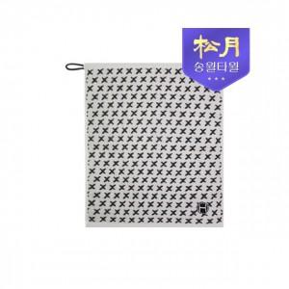

【상세/제작정보】 | <p>※종이상자 미선택시 기본 벌크 출고됩니다.&nbsp;</p><p>&nbsp;</p><p>-면100% 고퀄리티의 고리타월입니다</p><p>-개인,주방 등 다용도로 사용이 가능합니다</p>

【인쇄/포장옵션】 | 자수 / 포장지포장

【공급단가】 | 수량 | 100~ | 300~ | 500~ | 1,000~ | 3,000~
*VAT별도 | 단가 | 2,620원 | 2,580원 | 2,520원 | 2,420원 | 2,320원

【상품 URL】 | https://www.synergygift.co.kr:443/src/goods_detail.php?gdno=17485

